1
Informe Nacional de Competividad 2025-2026
Capítulo: Financiación empresarial
Gráfica 1. Entidad a la cual se solicitó el crédito en 2023 (porcentaje, %)
Fuente: DANE (2025).

 | Entidad a la que se solicitó | Número | Participación
 | Institución financiera regulada (bancos, cooperativas, compañías de financiamiento, etc.) | 421,198 | 60.0
 | Prestamistas, gota a gota | 160,724 | 22.9
 | Familiares o amigos | 90,869 | 12.9
 | Crédito de proveedores | 18,987 | 2.7
 | Entidades microcrediticias | 7,583 | 1.1
 | Otro | 2,644 | 0.4
 | Casa de empeño | 289 | 0.0
 |  | 702,293

2
Informe Nacional de Competividad 2025-2026
Capítulo: Financiación empresarial
Gráfica 2.
Porcentaje de personas por nivel de paciencia e indicador paciencia
Fuente: BdO (2025a).
Nivel de paciencia | Porcentaje | Promedio nivel de paciencia (eje derecho)
Impaciente | 70.8 | 0.04
Neutro | 15.1 | 0.49
Paciente | 14.2 | 0.89

Elección intertemporal: mide hasta qué punto se prefiere esperar una mayor recompensa futura en lugar de recibir dinero inmediato (0-1).

3
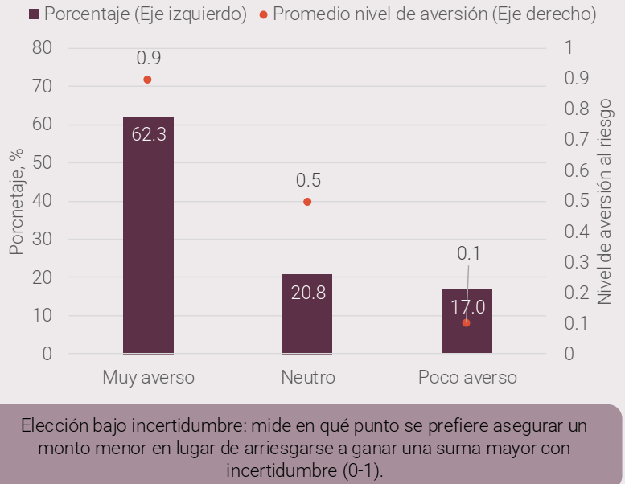

Informe Nacional de Competividad 2025-2026
Capítulo: Financiación empresarial
Gráfica 3.
Porcentaje de personas por nivel de aversión e indicador de aversión al riesgo
Fuente: BdO (2025a).
Nivel de paciencia | Porcentaje | Promedio nivel de aversión (eje derecho)
Muy averso | 62.3 | 0.9
Neutro | 20.8 | 0.5
Poco verso | 17 | 0.1

Elección bajo incertidumbre: mide en qué punto se prefiere asegurar un monto menor en lugar de arriesgarse a ganar una suma mayor con incertidumbre (0-1).

4
Informe Nacional de Competividad 2025-2026
Capítulo: Financiación empresarial
Gráfica 4.
Acceso a crédito fintech por grupos etarios, 2024
Fuente: BdO (2025a).

Grupos Etarios | Porcentaje
>65 | 3.7
41-65 | 12.3
26-40 | 29.3
19-25 | 23.2

Elección bajo incertidumbre: mide en qué punto se prefiere asegurar un monto menor en lugar de arriesgarse a ganar una suma mayor con incertidumbre (0-1).

5
Informe Nacional de Competividad 2025-2026
Capítulo: Financiación empresarial
Gráfica 5
Acceso a crédito fintech por región, 2024
Fuente: BdO (2025a).

Grupos Etarios | Porcentaje
Eje cafetero | 15.2
Centro oriente | 14.6
Centro sur | 14.1
Llano | 12.1
Pacífico | 11.1
Caribe | 7.6

Elección bajo incertidumbre: mide en qué punto se prefiere asegurar un monto menor en lugar de arriesgarse a ganar una suma mayor con incertidumbre (0-1).

6
Informe Nacional de Competividad 2025-2026
Capítulo: Financiación empresarial
Gráfica 6
Tasa de endeudamiento para las empresas según el tipo de prestamista (vigencia de los últimos 12 meses, %)
Fuente: ANIF y Colombia Fintech (2025), encuesta de endeudamiento de hogares ANIF. |  |  |  | Se necesitan añadir dos líneas: roja en 30.7 y gris en 102.4
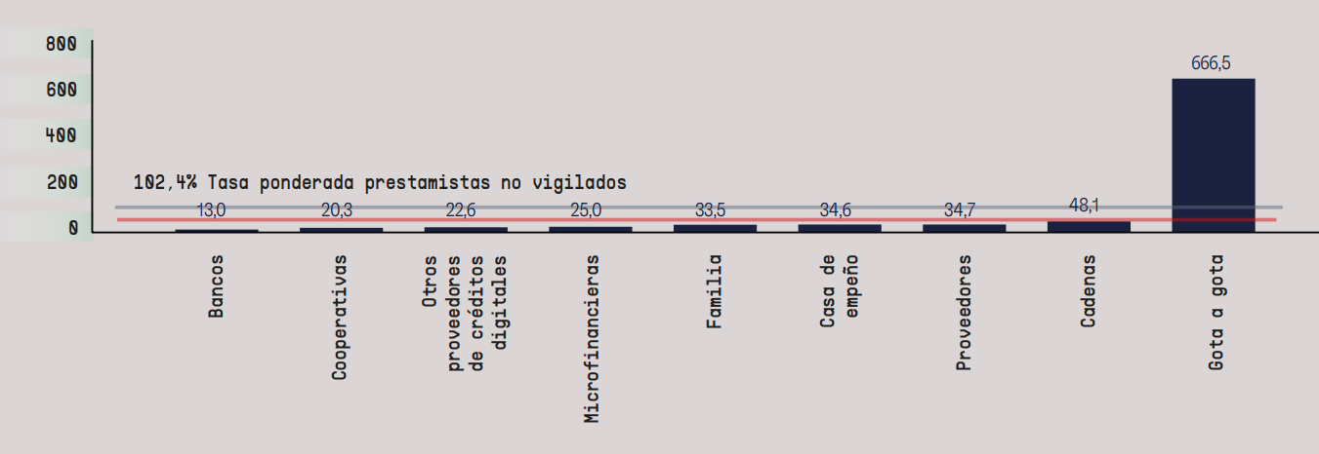
Tipo de prestamista | Empresas | Ponderada prestamistas no vigilados | Promedio tasa usura consumo en 2024
Bancos | 13 | 102.4 | 30.7
Coopertaivos | 20.3 | 102.4 | 30.7
Otros proveedores de créditos digitales | 22.6 | 102.4 | 30.7
Microfinancieras | 25 | 102.4 | 30.7
Familia | 33.5 | 102.4 | 30.7
Casa de empeño | 34.6 | 102.4 | 30.7
Proveedores | 34.7 | 102.4 | 30.7
Cadenas | 48.1 | 102.4 | 30.7
Gota a gota | 666.5 | 102.4 | 30.7

Nota: El cálculo de la tasa ponderada de prestamistas no vigilados incluye cadenas, casa de empreño, gota a gota y proveedores, y se excluye familia por las particularidades de los préstamos. La tasa de usura promedio corresponde al promedio de las tasas de usura consumo y comercial definidas a lo largo de 2023 y 2024. La categoría de prestamistas digitales se compone de prestamistas conocidos (Quipu, Addi, Sistecrédito, Finapp). *Promedio de usura para 2024.

7
Informe Nacional de Competividad 2025-2026
Capítulo: Financiación empresarial
Gráfica 7
Porcentaje de micronegocios que solicitaron crédito por tipo de proveedor y departamento en 2023
Fuente: BdO (2025a) con base en Emicron, 2023.
Nota: Formal financiero = instituciones financieras reguladas y ONG microfinancieras; informal = casas de empeño y agiotistas o gota a gota; formal no financiero = familiares, amigos o vecinos y casas de agroinsumos.

Departamento | Formal financiero | Informal | Formal no financiero
Atlántico | 26.1 | 46.7 | 27
Magdalena | 32 | 62.3 | 5.6
Bolívar | 32.2 | 48.8 | 12.8
Sucre | 42.1 | 42.2 | 15.6
Cesar | 47.5 | 38.3 | 14.1
Córdoba | 52.5 | 42.7 | 4.7
La Guajira | 52.6 | 36.3 | 11
Valle del Cauca | 54.1 | 12.7 | 33
Norte de Santander | 54.2 | 27.4 | 18.3
Quindío | 54.8 | 19.3 | 25.8
Santander | 55.4 | 19.6 | 24.9
Risaralda | 61.2 | 28.5 | 10.2
Chocó | 64.4 | 20.1 | 15.4
Meta | 68.6 | 15 | 16
Tolima | 71.7 | 4.8 | 23.4
Caquetá | 73.7 | 15.7 | 10.5
Huila | 75.6 | 12.6 | 11.7
Nariño | 76.6 | 5.1 | 18.2
San Andrés Islas | 77.1 | 16.8 | 6
Caldas | 78.6 | 9.5 | 11.8
Cundinamarca | 79.8 | 5.2 | 14.8
Boyacá | 80.7 | 2.9 | 16.3
Bogotá D.C. | 81 | 6.1 | 12.8
Antioquia | 81.1 | 9.1 | 9.7
Cauca | 85.1 | 4 | 10.7

